依頼内容
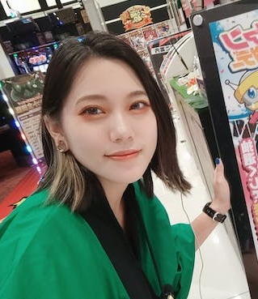
①ご依頼内容 1名 腰から上
②使用用途、データサイズ ステッカーにて使用 48ｍｍ×48ｍｍ
③納期 9月20日（できれば最短でお願いします）
④背景 ホログラム調
⑤ご依頼のキャラクターの詳細
「ゆう」 | 別シートで紹介

全体イメージ
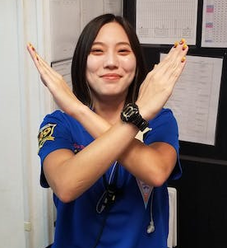
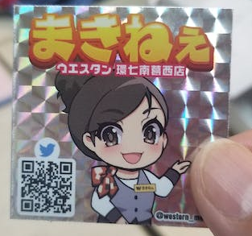
概要
 |  | 参考画像
①1名腰から上
②両手で「エックス（X）」ポーズ
③衣装はハロウィン調のイメージ
④名前を上部に（ゆう）付けてください
⑤名前の下に「ウエスタン西葛西店」を付けてください
⑥ステッカーになるので48ｍｍ×48ｍｍの正方形になります
⑦背景はホログラム調で考えてます
⑧左下にXのQRを添付し誘導を考えてます

 | 本人

